Sheet1
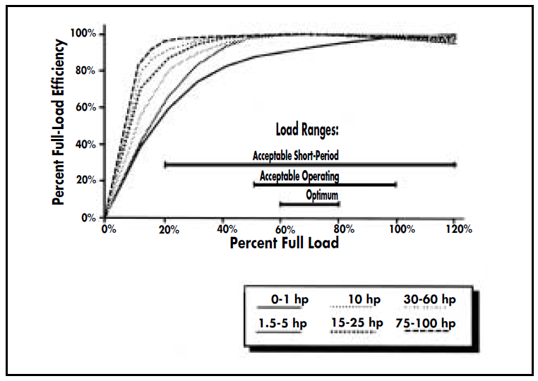
Зависимост на относителния разход от КПД на машината
 |  |  |  | TRPR6
Методика за определяне ефекта от оптималното натоварване на ел. мотор |  |  |  |  | Ео = (1+0.8*(1-h))/h
Кн - коефициент на натоварване; |  |  | Кн = Ip/Iн %
K - коефициент на увеличение на специфичния разход от натоварването; |  |  |  |  | КПД | Ео
К = Е/Ео |  |  |  |  | 0.4 | 3.70
Ео - минимален специфичен разход при Кн = 100 %. |  |  |  |  | 0.42 | 3.49
E - специфичен разход при определено натоварване на ПА. |  |  |  |  | 0.44 | 3.29
Ео = (1+0.8*(1-h))/h |  | , където h е КПД на ПА. |  |  | 0.46 | 3.11
Пример: |  |  |  |  | 0.48 | 2.95
ПА работи с Кн = 60 % и h = 0.7. Да се определи годишната икономия на ел. енергия, |  |  |  |  | 0.5 | 2.80
ако ПА се натовари до Кн= 90 % и ПА работи с Т=8000 часа годишно. |  |  |  |  | 0.52 | 2.66
Ео = (1+0.8*(1-0.7))/0.7 = 1.77 KWh |  |  |  |  | 0.54 | 2.53
K1 = 110 % при Кн = 60 % ; K2 = 102 % при Кн = 90 % от графиката. |  |  |  |  | 0.56 | 2.41
Е = (K1 - K2)*Eo = (1.1 - 1.02)*1.77 = 0.142 KWh |  |  |  |  | 0.58 | 2.30
За една година икономията на ел.енергия ще бъде: Т*E = 0.142*8000 = 1136 KWh |  |  |  |  | 0.6 | 2.20
Зависимост на изменението на специфичния разход на ел.енергия от коефициента на натоварване
 |  |  |  |  | 0.62 | 2.10
Kн % | K % |  |  |  | 0.64 | 2.01
100 | 100 |  |  |  | 0.66 | 1.93
60 | 110 |  |  |  | 0.68 | 1.85
40 | 123 |  |  |  | 0.7 | 1.77
20 | 158 |  |  |  | 0.72 | 1.70
 |  |  |  |  | 0.74 | 1.63
 |  |  |  |  | 0.76 | 1.57
 |  |  |  |  | 0.78 | 1.51
 |  |  |  |  | 0.8 | 1.45

Оптималното натоварване на ел. мотора е в обхвата на 60 % - 80 % от пълното натоварване.

